доходи і витрати населення
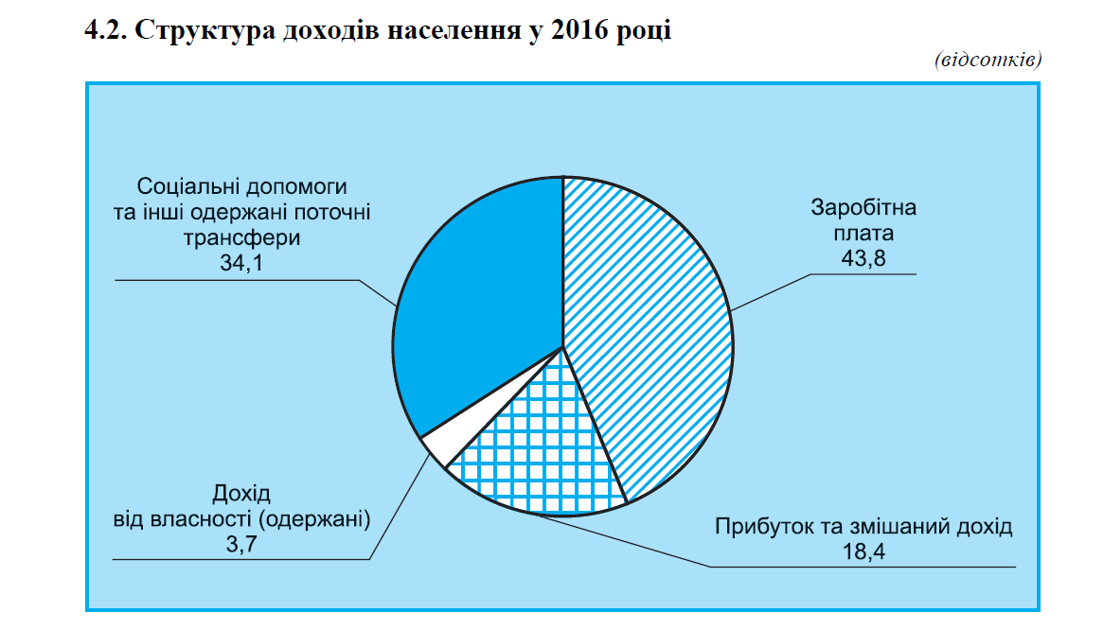
4.1. Доходи і витрати населення
(млн.грн)
 |  |  | 2010 |  | 2011 |  | 20121 |  | 20131 |  | 20141 | 20151,2 | 20161,2
Доходи 1101175 1266753 1457864 1548733 1516768 1772016 2051331
заробітна плата 449553 529133 609394 630734 615022 709590 898326
прибуток та
змішаний дохід 160025 200230 224920 243668 254307 323506 378213
доходи від власності
(одержані) 67856 68004 80769 87952 85114 80035 75452
соціальні допомоги та інші одержані
поточні трансферти 423741 469386 542781 586379 562325 658885 699340
Витрати та
заощадження 1101175 1266753 1457864 1548733 1516768 1772016 2051331
придбання товарів
та послуг 838213 1030635 1194791 1304031 1316757 1568173 1840262
доходи від
власності (сплачені) 28844 29064 18567 21091 23495 18583 15564
поточні податки на доходи, майно та інші сплачені
поточні трансферти
нагромадження нефінансових активів
приріст фінансових активів
Наявний дохід
Реальний наявний дохід, відсотків
до попереднього року
72251 | 83931 | 97226 |  | 107345 |  | 145736 |  | 154187 |  | 182914
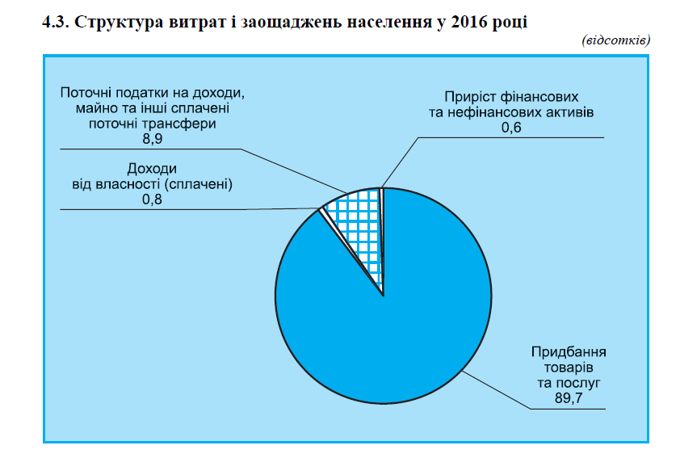
19578 | –1159 | –2954 |  | 5378 |  | 2912 |  | –2117 |  | –5481
142289 | 124282 | 150234 |  | 110888 |  | 27868 |  | 33190 |  | 18072
847949 | 988983 | 1149244 |  | 1215457 |  | 1151656 |  | 1362599 |  | 1582293
117.1 | 108.0 | 113.9 |  | 106.1 |  | 88.5 |  | 79.6 |  | 102.0

1 Розрахунки здійснено відповідно до “Методологічних положень оновленої версії системи національних рахунків 2008 рокуˮ (наказ Державної служби статистики України від 17.12.2013
№ 398).
2 Оновлені дані.

